List1
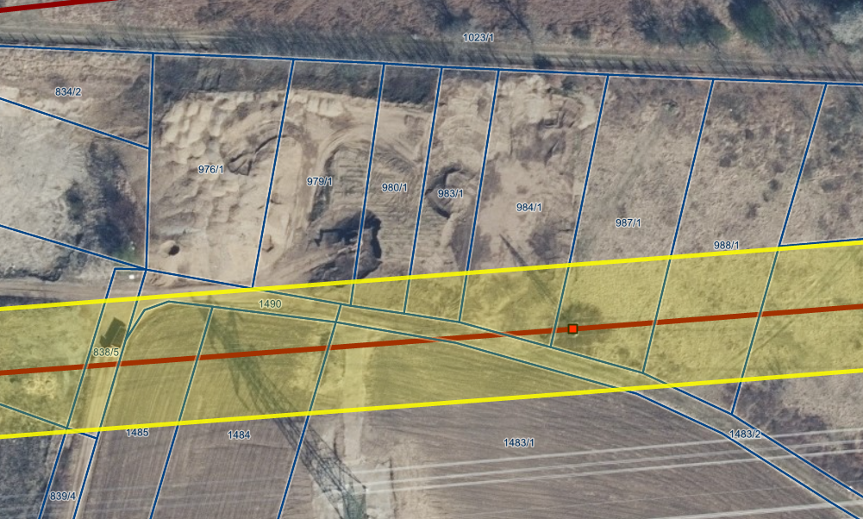
 |  |  |  | cena izven | cena pod daljonovodom
Parcela | Površina | izved koridorja | vplivno območje daljnovoda | 11.70 € | 4.00 €
976/1 | 1858 | 1858 | 0 | 21,738.60 € | - €
979/1 | 1339 | 1278 | 61 | 14,952.60 € | 244.00 €
980/1 | 830 | 737 | 93 | 8,622.90 € | 372.00 €
938/1 | 812 | 678 | 134 | 7,932.60 € | 536.00 €
984/1 | 1597 | 1241 | 356 | 14,519.70 € | 1,424.00 €
987/1 | 1682 | 1139 | 543 | 13,326.30 € | 2,172.00 €

 |  |  |  | 81,092.70 € | 4,748.00 €

 |  |  |  | Skupaj | 85,840.70 €

